상품제안서
티타늄 골드 디저트 스푼포크세트 | 상품코드: S46912

 |  |  |  |  |  |  | 02-713-8555 | www.synergygift.co.kr
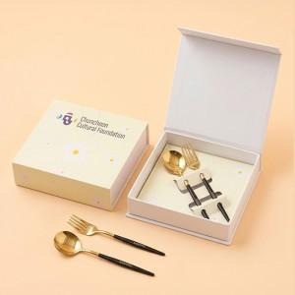

【상세/제작정보】 | <p><span style="font-size: 14pt;">※ 레이저인쇄 [스푼+포크 각 1곳 포함]</span></p>

【인쇄/포장옵션】 | 레이저, 슬리브+간지 풀칼라 / 포장지포장

【공급단가】 | 수량 | 30~ | 100~ | 300~ | 1,000~ | 3,000~
*VAT별도 | 단가 | 9,100원 | 8,650원 | 8,300원 | 7,950원 | 7,800원

【상품 URL】 | https://www.synergygift.co.kr:443/src/goods_detail.php?gdno=46912

